IED Bogotá-Región
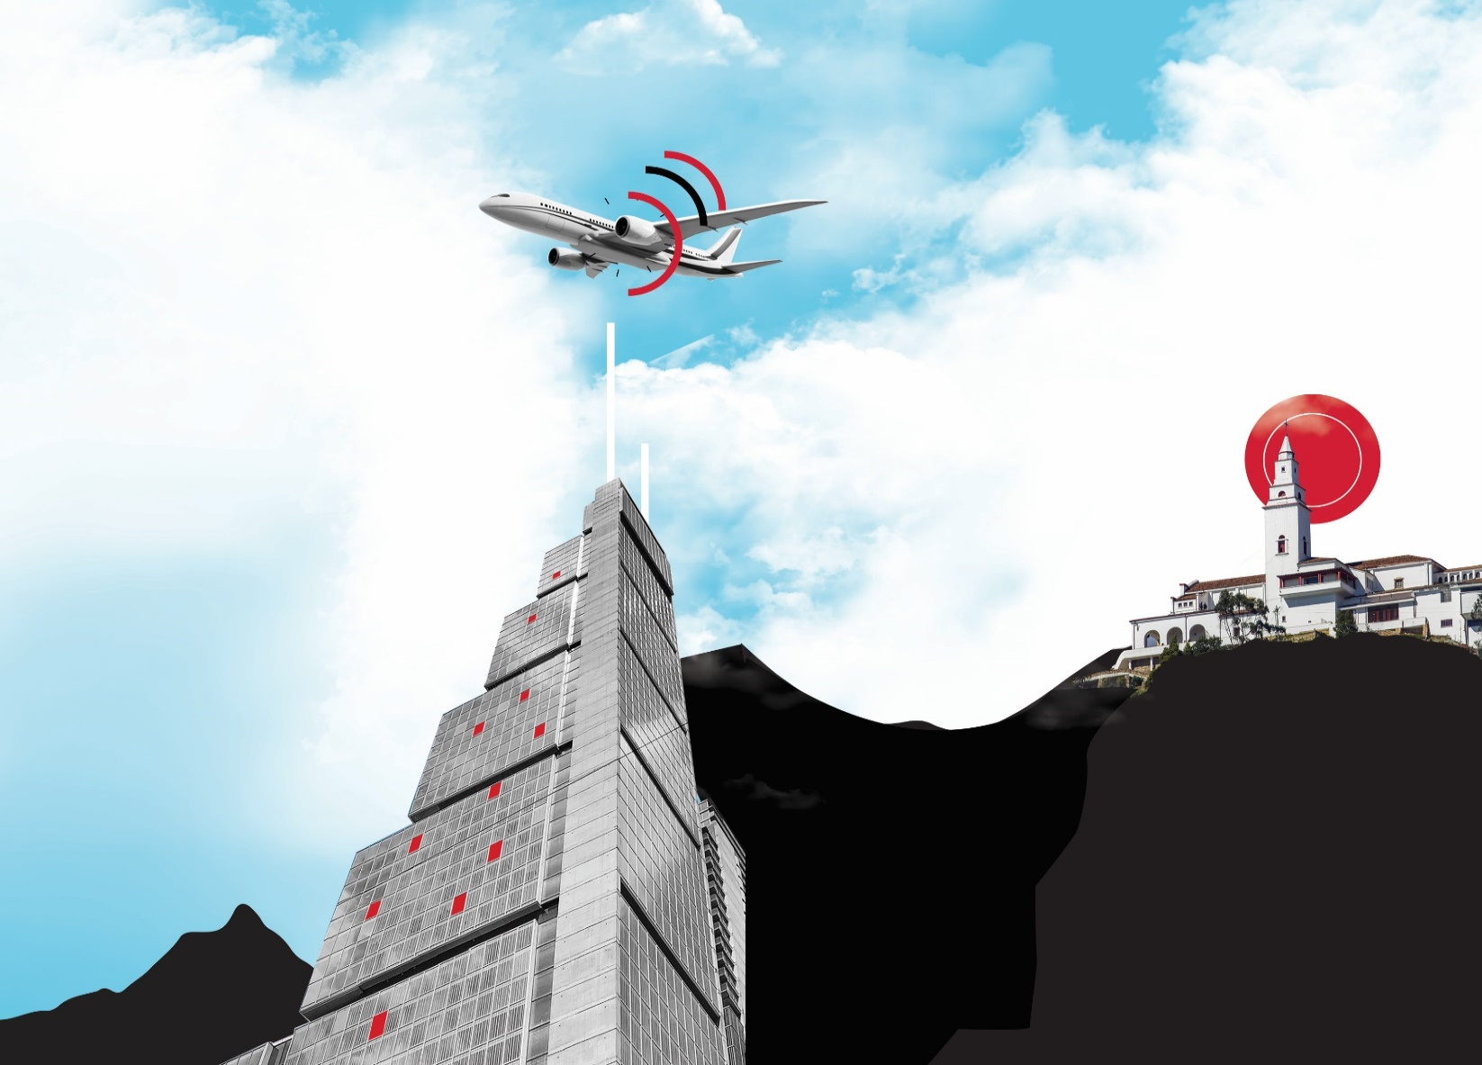
*Bogotá-Región está determinada por la ciudad de Bogotá y los municipios de Cundinamarca en los cuales se han desarrollado proyectos de inversión nueva o de expansión: Tocancipá, Cota, Cajicá, Funza, Sopó, Soacha, Zipaquirá, Manta, El Rosal.
**Las cifras presentadas para el año 2023 son preliminares y están sujetas a actualización con base en la información registrada en las fuentes y las validaciones pertinentes.

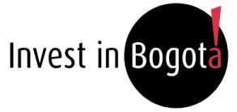

Inversión Extranjera Directa Bogotá-Región* Periodo de análisis: 2021 hasta segundo trimestre de 2023* Investigaciones e Inteligencia de Mercados Septiembre 2023

1. Montos de IED
Histórico de IED nueva y de expansión
Inversión Extranjera Directa en Bogotá-Región - Información histórica de 2021 a segundo trimestre de 2023
Montos de IED 2021 - segundo trimestre 2023
Investigaciones e Inteligencia de Mercados
Septiembre 2023

 | 2.1 IED nueva y de expansión anual en Bogotá-Región (2021-2022)

 | Año | Número de proyectos | Inversión de capital USD millones | Empleos directos creados |  |  |  | Número de proyectos | Número de proyectos | Inversión de Capital
 | 2021 | 105 | 1,495 | 16,023 |  |  |  | 2018 | 203 | 2674
 | 2022 | 135 | 1,551 | 15,811 |  |  |  | 2019 | 180 | 3225
 | Total | 240 | 3,046 | 31,834
 | Datos en millones de dólares con precios corrientes
 | Fuente: Invest in Bogota con base en información de certificaciones de inversión de IIB, fDi Markets y Orbis Crossborder.

 | En 2022, Bogotá-Región alojó 135 proyectos de IED nueva y de expansión, valorados en USD 1.551 millones, se estima que estos proyectos han generado 15.811 empleos.

Histórico de IED nueva y de expansión (Información acumulada al segundo trimestre)
 | 2.2 Comparación IED nueva y de expansión. Información acumulada por año al segundo trimestre (2021-2023*)

 |  | Número de proyectos |  | Inversión de capital |  | Empleos directos creados
 | Año | Proyectos | Tasa de crecimiento anual | Capex USD millones | Tasa de crecimiento anual | Empleos | Tasa de crecimiento anual |  | Año | Número de proyectos | Inversión de Capital
 | 2020 | 59 |  | 616 |  | 6,747 |  |  | 2021 | 54 | 961
 | 2021 | 54 | -8.5% | 961 | 56.2% | 9,148 | 35.6% |  | 2022 | 84 | 1,057
 | 2022 | 84 | 55.6% | 1,057 | 10.0% | 11,823 | 29.2% |  | 2023 | 27 | 138
 | 2023 | 27 | -67.9% | 138 | -86.9% | 1,651 | -86.0%
 | Total | 224 | - | 2,773 | - | 29,369 | -
 | Datos en millones de dólares con precios corrientes
 | *Datos preliminares
 | Fuente: Invest in Bogota con base en información de certificaciones de inversión de IIB, fDi Markets y Orbis Crossborder.

 | A segundo trimestre de 2023 se registraron 27 proyectos de inversión nueva y de expansión en Bogotá-Región, valorados en USD 138 millones, los cuales generaron 1.651 empleos. Sin embargo, estos números representan una disminución en comparación con el mismo periodo del año anterior, con una caída del 67,9%, 86,9% y 86,0% en los indicadores mencionados respectivamente. Además, a nivel Colombia, los proyectos de inversión nueva y de expansión también presentaron una caída del 54,6% frente a los dos primeros trimestres de 2022, mientras que para América Latina la caída fue del 25,2%. Adicionalmente, durante los dos primeros trimestres de 2023, se observó una disminución significativa en los proyectos de inversión en las principales ciudades de la región. Según cifras preliminares de fDi Markets (2023), Santiago de Chile presentó una caída del 65,4%, seguido por Sao Paulo (22,5%), Ciudad de México (22,4%), y Buenos Aires (22,2%).

 | 2.3 Participación de la IED nueva y de expansión de Bogotá-Región en el total nacional (2023* con datos a segundo trimestre)
Proyectos de IED nueva y de expansión por región (2023 T2)
Inversión de capital en IED nueva y de expansión por región (2023 T2)
Empleos directos creados por la IED nueva y de expansión por región (2023 T2)
 |  | Bogotá-Región | Total nacional |  |  |  | Número de proyectos |  |  | Inversión de Capital |  |  | Empleos Creados
 | Número de proyectos | 27 | 59 |  |  | Resto del país | 32 |  | Resto del país | 1207.82 |  | Resto del país | 3,273
 | Inversión de capital USD millones | 138 | 1,346 |  |  | Bogotá-Región | 27 |  | Bogotá-Región | 138.46 |  | Bogotá-Región | 1,651
 | Empleos directos creados | 1,651 | 4,924
 | Datos en millones de dólares con precios corrientes
 | *Datos preliminares
 | Fuente: Invest in Bogota con base en información de certificaciones de inversión de IIB, fDi Markets y Orbis Crossborder.

 | Aproximadamente la mitad de los proyectos de IED que llegan a Colombia escogen Bogotá-Región como destino para instalar sus operaciones. A segundo trimestre de 2023, la ciudad región concentró el 45,8% de los proyectos, el 10,3% de los montos de IED y el 33,5% de los empleos generados por la IED nueva y de expansión que llegaron al país. Estos resultados muestran el papel fundamental que desempeña Bogotá-Región como motor de la economía colombiana y su capacidad para atraer inversión extranjera relevante. A segundo trimestre de 2023 ha crecido el número de proyectos de petróleo y energía en regiones como La Guajira, Córdoba, Meta y Tolima. Estos cuatro proyectos tienen una valoración de USD 850 millones, haciendo que la participación de Bogotá Región en los montos de inversión del país disminuya. Adicionalmente, se observa que la participación de Bogotá-Región en los proyectos de IED de la primera mitad de 2023 fue menor a la participación del año 2022. Esto se debe a que en el resto del país se desarrollaron principalmente proyectos de retail y de expansión de empresas ya instaladas. Prueba de ello es que solo el 22,2% de los proyectos de retail del país se concentraron en Bogotá-Región. Además, de los 10 proyectos de reinversión realizados en Colombia durante la primera mitad del año, solo uno se ejecutó en Bogota. Esta tendencia también se refleja en América Latina, donde los proyectos disminuyeron un 25,2%, pero en ciudades secundarias la disminución fue solo del 3,3%. Dado el difícil panorama económico, las empresas prefieren realizar proyectos de expansión en mercados que ya conocen a incursionar en nuevos mercados.

2. IED por municipio
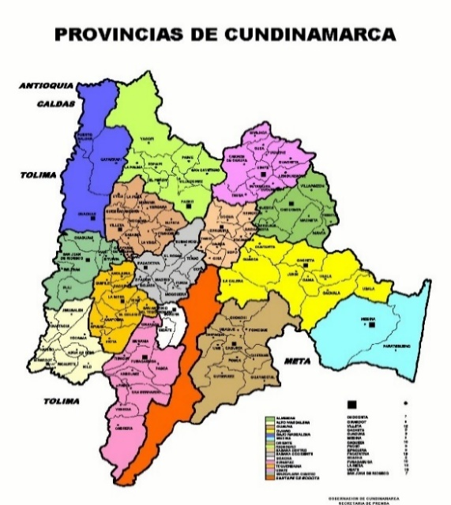
Inversión Extranjera Directa en Bogotá-Región - Información histórica de 2021 a segundo trimestre de 2023
IED por municipio
Investigaciones e Inteligencia de Mercados
Septiembre 2023

 | 3.1 IED nueva y de expansión en Bogotá y por municipios de la región (2022) |  |  |  |  | 3.2 IED nueva y de expansión en Bogotá y por municipios de la región (2022 - 2023* cifras acumuladas a segundo trimestre)
 | Ciudad / Municipio | Número de proyectos | Inversión de capital USD millones | Empleos directos creados |  | Número de proyectos |  |  | Inversión de capital USD millones |  |  | Empleos directos creados
 | Bogotá | 129 | 1,441 | 14,511 | Ciudad / Municipio | 2022-2Q | 2023-2Q | Y2Y | 2022-2Q | 2023-2Q | Y2Y | 2022-2Q | 2023-2Q | Y2Y
 | Tocancipá | 2 | 8 | 15 | Bogotá | 81 | 23 | -72% | 952 | 91 | -90% | 10,559 | 1,558 | -85%
 | Cota | 1 | 1 | 15 | Tocancipá | 1 | 2 | 100% | 8 | 12 | 61% | 14 | 27 | 93%
 | Funza | 1 | 91 | 1,200 | El Rosal | - | 1 |  |  | 25 |  | 0 | 41
 | Soacha | 1 | 7 | 50 | Cajicá | - | 1 |  |  | 11 |  |  | 25
 | Manta | 1 | 8 | 20 | Soacha | 1 | 0 |  | 7 |  |  | 50
 | Total | 135 | 1,556 | 15811 | Funza | 1 | 0 |  | 8 |  |  | 1,200
 |  |  |  |  | Total | 84 | 27 | -68% | 974 | 138 | -86% | 11,823 | 1,651 | -86%
 | Datos en millones de dólares con precios corrientes |  |  |  | Datos en millones de dólares con precios corrientes
 | Fuente: Invest in Bogota con base en información de certificaciones de inversión de IIB, fDi Markets y Orbis Crossborder. |  |  |  | *Datos preliminares
 |  |  |  |  | Fuente: Invest in Bogota con base en información de certificaciones de inversión de IIB, fDi Markets y Orbis Crossborder.

 | A segundo trimestre de 2023, en Bogotá-Región se registraron 27 proyectos de IED nueva y de expansión, con un promedio de aproximadamente USD 5,1 millones por proyecto. Esta cifra es inferior al promedio de los dos últimos años, que fue de USD 12,7 millones, como consecuencia de la desaceleración económica a nivel mundial. Si bien Bogotá es la ciudad que recibe el mayor número de proyectos en la ciudad-región, representando aproximadamente el 85,2% del total de la primera mitad de 2023, son los otros municipios los que albergan proyectos de mayor inversión, con un promedio de alrededor de USD 12,0 millones en 2023. Esto se debe a la presencia de zonas francas, ubicadas principalmente en municipios de Cundinamarca, donde se requiere una inversión más significativa para el desarrollo de dichos proyectos. Adicionalmente, mientras que la mayoría de los proyectos en Bogotá se dirigen a actividades de servicios, en los municipios aledaños se realizan actividades de infraestructura TIC, mantenimiento y manufacturas que requieren una mayor inversión.

4. IED por sector de destino
Inversión Extranjera Directa en Bogotá-Región - Información histórica de 2021 a segundo trimestre de 2023
IED por sector de destino
Investigaciones e Inteligencia de Mercados
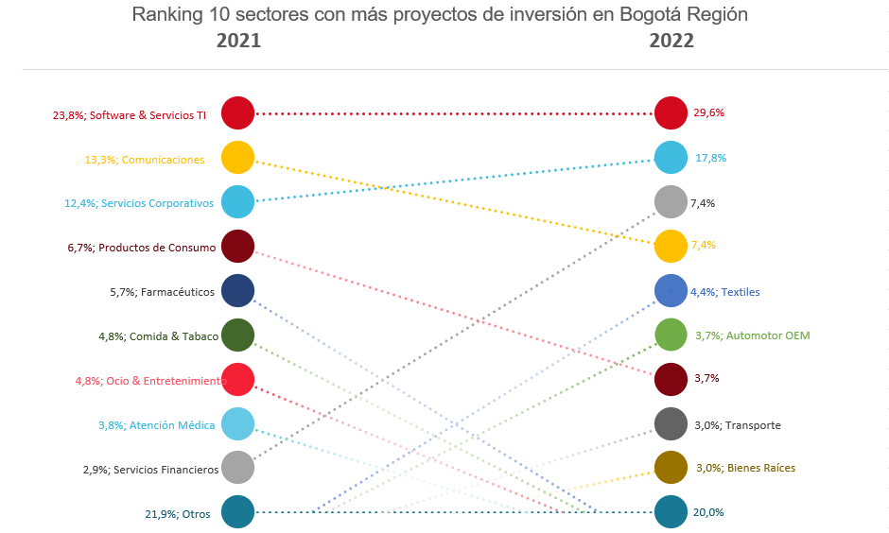
Septiembre 2023

 | 5.1 IED nueva y de expansión en Bogotá-Región por sector 2022

 |  | Número de proyectos |  | Inversión de capital |  | Empleos directos creados
 | Sector | Proyectos | Proporción del total | Capex USD millones | Proporción del total | Empleos | Proporción del total
 | Almacenes & depósitos | 1 | 0.7% | 11 | 0.7% | 35 | 0.2%
 | Atención Médica | 2 | 1.5% | 6 | 0.4% | 132 | 0.8%
 | Automotor | 1 | 0.7% | 1 | 0.1% | 120 | 0.8%
 | Automotor OEM | 5 | 3.7% | 103 | 6.6% | 785 | 5.0%
 | Bienes Raíces | 4 | 3.0% | 6 | 0.4% | 24 | 0.2%
 | Biotecnología | 2 | 1.5% | 19 | 1.2% | 165 | 1.0%
 | Carbón, Petróleo y Gas Natural | 1 | 0.7% |  | 0.0% |  | 0.0%
 | Caucho | 1 | 0.7% | 43 | 2.8% | 200 | 1.3%
 | Comida & Tabaco | 1 | 0.7% | 1 | 0.0% | 15 | 0.1%
 | Componentes de Automóvil | 1 | 0.7% |  | 0.0% |  | 0.0%
 | Componentes Electrónicos | 2 | 1.5% | 2 | 0.1% | 46 | 0.3%
 | Comunicaciones | 10 | 7.4% | 383 | 24.7% | 1,119 | 7.1%
 | Dispositivos Médicos | 1 | 0.7% | 10 | 0.6% | 20 | 0.1%
 | Farmacéuticos | 2 | 1.5% | 108 | 7.0% | 404 | 2.6%
 | Hoteles & Turismo | 1 | 0.7% | 0 | 0.0% | 20 | 0.1%
 | Maquinaria, Equipos & Herramientas Industriales | 1 | 0.7% | 1 | 0.1% | 10 | 0.1% |  |  | Otros | 82
 | Ocio & Entretenimiento | 3 | 2.2% | 10 | 0.6% | 84 | 0.5%
 | Papel, Impresión & Embalaje | 1 | 0.7% | 8 | 0.5% | 14 | 0.1%
 | Productos de Consumo | 5 | 3.7% | 116 | 7.5% | 1,436 | 9.1%
 | Productos Electrónicos | 1 | 0.7% | 26 | 1.7% | 77 | 0.5%
 | Químicos | 4 | 3.0% | 12 | 0.8% | 60 | 0.4%
 | Servicios Corporativos | 24 | 17.8% | 140 | 9.0% | 5,087 | 32.2%
 | Servicios Financieros | 10 | 7.4% | 82 | 5.3% | 359 | 2.3% | Durante el ultimo año, software y servicios TI (29,6%) ha liderado la atracción de inversión en Bogotá-Región. Sin embargo, es importante resaltar que otros sectores de la industria de servicios han venido ganando relevancia: servicios corporativos, por ejemplo, pasó del tercer puesto en 2021 al segundo en 2022, mientras que servicios financieros escaló del puesto nueve al tercero, lo que evidencia la vocación de servicios de la ciudad. Algunos sectores impulsados por la crisis del COVID-19, como farmacéuticos y atención médica, perdieron participación en el 2022.
 | Software & Servicios TI | 40 | 29.6% | 337 | 21.8% | 4,888 | 30.9%
 | Textiles | 6 | 4.4% | 16 | 1.0% | 440 | 2.8%
 | Transporte | 4 | 3.0% | 112 | 7.2% | 261 | 1.7%
 | Transporte No-Automotor OEM | 1 | 0.7% | 1 | 0.0% | 10 | 0.1%
 | Total | 135 | 100% | 1,551 | 100% | 15,811 | 100%
 | Datos en millones de dólares con precios corrientes
 | Porcentajes de aporte de cada sector al total general
 | Fuente: Invest in Bogota con base en información de certificaciones de inversión de IIB, fDi Markets y Orbis Crossborder.

 | 5.2 IED nueva y de expansión en Bogotá-Región por sector (2022 - 2023* con cifras acumuladas a segundo trimestre)

 |  | Número de proyectos |  |  | Inversión de capital Capex USD millones
 | Sector | 2022-2Q | 2023-2Q | Variacion | 2022-2Q | 2023-2Q | Variacion
 | Software & Servicios TI | 23 | 6 | -74% | 211 | 19 | -91% | Servicios Corporativos | 6 | 22.2%
 | Servicios Corporativos | 15 | 6 | -60% | 68 | 20 | -70% | Software & Servicios TI | 6 | 22.2%
 | Servicios Financieros | 7 | 3 | -57% | 68 | 30 | -55% | Servicios Financieros | 3 | 11.1%
 | Comunicaciones | 7 | 2 | -71% | 269 | 29 | -89% | Comunicaciones | 2 | 7.4%
 | Textiles | 4 |  | -100% | 9 |  | -100% | Transporte | 2 | 7.4%
 | Automotor OEM | 4 | 1 | -75% | 63 | 2 | -97% | Maquinaria y Equipos Industriales | 2 | 7.4%
 | Bienes Raíces | 4 |  | -100% | 6 |  | -100% | Productos de Consumo | 2 | 7.4%
 | Productos de Consumo | 4 | 2 | -50% | 115 | 11 | -91% | Otros | 4 | 14.8%
 | Transporte | 2 | 2 | 0% | 42 | 2 | -96%
 | Farmacéuticos | 2 |  | -100% | 108 |  | -100%
 | Atención Médica | 1 |  | -100% | 4 |  | -100%
 | Componentes Electrónicos | 1 |  | -100% | 1 |  | -100%
 | Caucho | 1 |  | -100% | 43 |  | -100%
 | Dispositivos Médicos | 1 |  | -100% | 10 |  | -100%
 | Carbón, Petróleo y Gas Natural | 1 |  | -100%
 | Biotecnología | 1 |  | -100% | 18 |  | -100%
 | Automotor | 1 |  | -100% | 1 |  | -100%
 | Hoteles & Turismo | 1 | 1 | 0% | 0 | 1 | 1100%
 | Componentes de Automóvil | 1 |  | -100%
 | Ocio & Entretenimiento | 1 |  | -100% | 2 |  | -100%
 | Almacenes & depósitos | 1 |  | -100% | 11 |  | -100%
 | Papel, Impresión & Embalaje | 1 |  | -100% | 8 |  | -100%
 | Químicos |  | 1 |  |  | 4
 | Materiales de Construcción & Edificios |  | 1 |  |  | 10
 | Maquinaria, Equipos & Herramientas Industriales |  | 2 |  |  | 9
 | Total | 84 | 27 | -68% | 1057 | 138 | -87%

 | Datos en millones de dólares con precios corrientes
 | Porcentajes de aporte de cada sector al total general
 | *Datos preliminares
 | Fuente: Invest in Bogota con base en información de certificaciones de inversión de IIB, fDi Markets y Orbis Crossborder.

 | Las industrias de servicios continúan liderando la atracción de inversión en Bogotá-Región, en lo corrido de 2023. Servicios corporativos, software y servicios TI, junto con servicios financieros concentraron más de la mitad (55,6%) de los proyectos de IED que llegaron a la ciudad, participación similar a la del segundo trimestre de 2022 (53,6%). Estas cifras confirman la especialización de la ciudad hacia los sectores de servicios. La disponibilidad, calidad y costo de mano de obra, los avances en materia de bilingüismo y la posición estratégica de Bogotá, contribuyeron a que los inversionistas percibieran a la región como un destino ideal para el desarrollo de sus actividades de servicios y programación. A pesar de ello, software y servicios TI junto con comunicaciones fueron los sectores que presentaron la mayor caída de proyectos de IED durante la primera mitad del 2023. Esta disminución se debe en parte al hecho de que el aumento de la demanda por servicios digitales y soporte cloud que generó la crisis del COVID-19 se está estabilizando, lo que ha llevado a una menor inversión en estos segmentos.

